상품제안서
훈민정음볼펜+한글자개손톱깎이2종세트 | 상품코드: S36957

 |  |  |  |  |  |  | 02-713-8555 | www.synergygift.co.kr
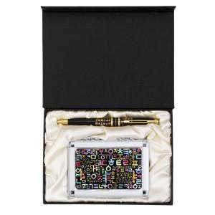

【상세/제작정보】

【인쇄/포장옵션】 | 레이저 / 포장지포장

【공급단가】 | 수량 | 20~ | 100~ | 500~ | 1,000~ | 2,000~
*VAT별도 | 단가 | 30,500원 | 30,010원 | 29,280원 | 28,540원 | 28,060원

【상품 URL】 | https://www.synergygift.co.kr:443/src/goods_detail.php?gdno=36957

